Calcul Dommage complémentaire
Fiche de calcul du dommage et de l'indemnisation - entreprise culturelle |  |  |  |  |  |  |  |  |  |  |  | # de dossier: | IPFE_

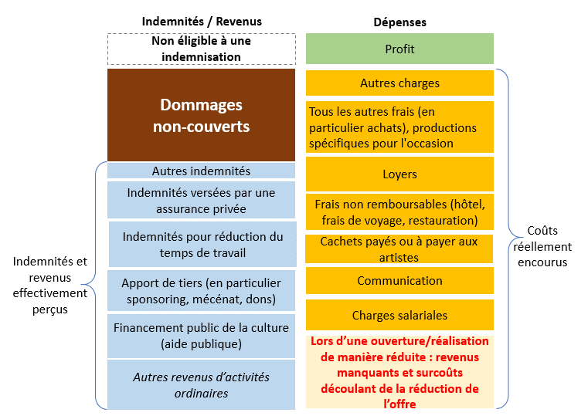
Introduction
La perte financière est calculée en fonction des dépenses ainsi que des indemnités et revenus.

Marche à suivre

Afin de calculer le montant du dommage, veuillez svp remplir le tableau ci-dessous en fonction des étapes suivantes:

 | 1) Dépenses (A + B + C + D + E + F + G)
 | 2) Revenus et Indemnités (H + I + J + K + L + M)
 | 3) Le montant total des pertes financières est ensuite automatiquement calculé et seul le 80% de ce dernier est retenu (art. 8 al. 2 de l'ordonnance)
 |  | Note importante:
 |  | -Le/la requérant/e peut indiquer dans la case prévue à cet effet tout commentaire nécessaire à la compréhension de la nature de la charge ou des indemnités/revenus.
 |  | -Les revenus manquants peuvent être indemnisés sous le point "G) Autres charges", uniquement lors de la réouverture de l'entreprise culturelle mais au plus tôt le 06 juin 2020.
 |  | -Le/la requérant/e a l'obligation de documenter les montants sur la base de justificatifs.

1) Dépenses

 |  |  |  |  |  |  | juin 2020 | juillet 2020 | août 2020 | septembre 2020 | octobre 2020 | TOTAL

A) | Charges salaires |  |  |  |  |  |  |  |  |  |  | - |  | Justificatif annexé

 |  |  |  |  |  | Commentaires
 |  |  |  | Exemples de justificatifs admis: Contrats de travail signés par l'employé et le/la requérant/e; Preuve écrite du versement du salaire. Tous les justificatifs doivent au minimum documenter le montant des salaires. N.B.: Il faut insérer les salaires bruts des employés ci-dessus et non pas uniquement les charges sociales.

B) | Communication |  |  |  |  |  |  |  |  |  |  | - |  | Justificatif annexé

 |  |  |  |  |  | Commentaires
 |  |  |  | Exemples de justificatifs admis: Factures émises par une tierce partie dans le domaine de la communication. Tous les justificatifs doivent au minimum documenter le montant des dépenses en communication.

C) | Cachets payés ou à payer aux artistes |  |  |  |  |  |  |  |  |  |  | - |  | Justificatif annexé

 |  |  |  |  |  | Commentaires
 |  |  |  | Exemples de justificatifs admis: Contrats de mandat signés par l'acteur/actrice culturel/le et le/la requérant/e; Confirmation signée de la tierce partie. Tous les justificatifs doivent au minimum documenter le montant des cachets. N.B.: en cas de cachets versés à un/une acteur/actrice culturel/le indépendant/e, merci de fournir une attestation.

D) | Frais non remboursables |  |  |  |  |  |  |  |  |  |  | - |  | Justificatif annexé

 |  |  |  |  |  | Commentaires
 |  |  |  | Exemples de justificatifs admis: Factures payées pour des frais engagés pour un projet annulé. Tous les justificatifs doivent au minimum documenter le montant des frais non remboursables.

E) | Loyers |  |  |  |  |  |  |  |  |  |  | - |  | Justificatif annexé

 |  |  |  |  |  | Commentaires
 |  |  |  | Exemples de justificatifs admis: Contrats de bail signés; Preuves de paiement d'une location de salle non remboursables. Tous les justificatifs doivent au minimum documenter le montant des loyers.

F) | Tous les autres frais (en particulier achats), production spécifiques pour l'occasion |  |  |  |  |  |  |  |  |  |  | - |  | Justificatif annexé

 |  |  |  |  |  | Commentaires
 |  |  |  | Exemples de justificatifs admis: Factures payées pour des frais divers. Tous les justificatifs doivent au minimum documenter le montant des frais non remboursables.

G) | Autres charges (Uniquement lors d’une ouverture/réalisation de manière réduite : revenus manquants et surcoûts découlant de la réduction de l’offre). Ces derniers ne seront admis qu'à la réouverture de l'entreprise culturelle et au plus tôt le 06 juin 2020. |  |  |  |  |  |  |  |  |  |  | - |  | Justificatif annexé

 |  |  |  |  |  | Commentaires
 |  |  |  | Exemples de justificatifs admis: Détails des différences entre revenus encaissés et revenus ordinaires, factures/ preuves de paiement des surcoûts. Tous les justificatifs doivent au minimum documenter le montant des autres charges.

 |  |  |  |  |  |  | - | - | - | - | - | -

2) Revenus éventuels et indemnités

 |  |  |  |  |  |  | juin 2020 | juillet 2020 | août 2020 | septembre 2020 | octobre 2020 | TOTAL

H) | Revenus éventuels d’activités ordinaires |  |  |  |  |  |  |  |  |  |  | - |  | Justificatif annexé

 |  |  |  |  |  | Commentaires
 |  |  |  | Indiquer tous les revenus d'activités ordinaires reçus ou prévus.

I) | Financement public de la culture (aide publique) |  |  |  |  |  |  |  |  |  |  | - |  | Justificatif annexé

 |  |  |  |  |  | Commentaires
 |  |  |  | Indiquer toutes les subventions publiques reçues et/ou planifiées en 2020.

J) | Apports de tiers (en particulier sponsoring, mécénat, dons) |  |  |  |  |  |  |  |  |  |  | - |  | Justificatif annexé

 |  |  |  |  |  | Commentaires
 |  |  |  | Indiquer tous les dons et contributions reçus et/ou planifiés en 2020.

K) | Indemnités pour réduction du temps de travail |  |  |  |  |  |  |  |  |  |  | - |  | Justificatif annexé

 |  |  |  |  |  | Commentaires
 |  |  |  | Conformément à l'aide mémoire, le principe de subsidiarité doit être appliqué. C'est pourquoi le/la requérant/e est tenu de fournir la preuve d'une demande de réduction du temps de travail à l'OCE, ainsi que de fournir les décomptes versés mensuellement.

L) | Indemnités versées par une assurance privée |  |  |  |  |  |  |  |  |  |  | - |  | Justificatif annexé

 |  |  |  |  |  | Commentaires

M) | Autres indemnités |  |  |  |  |  |  |  |  |  |  | - |  | Justificatif annexé

 |  |  |  |  |  | Commentaires

 |  |  |  |  |  |  | - | - | - | - | - | -

3) Pertes financières estimées

 |  |  |  |  |  |  | juin 2020 | juillet 2020 | août 2020 | septembre 2020 | octobre 2020 | TOTAL

 |  |  |  |  |  |  | - | - | - | - | - | -

 |  |  |  |  |  |  |  | Total des pertes financières = A + B + C + D + E + F + G - H - I - J - K - L - M |  |  |  | -

 |  |  |  |  |  |  |  | Montant maximum autorisé (80% ) |  |  |  | -

Commentaire général

Tableau des subventions

 |  |  | Merci de compléter le tableau suivant concernant d'éventuelles subventions des pouvoirs publics:

 |  |  |  |  |  | 2018 | 2019 | 2020
 |  |  |  |  | Subventions monétaires des collectivités publiques :
 |  |  |  |  | Subvention canton de Genève
 |  |  |  |  | Subvention Ville de Genève
 |  |  |  |  | Subvention fonds intercommunal
 |  |  | Subvention autre commune : préciser_______________
 |  |  | Subvention autre commune : préciser_______________
 |  |  |  |  | Subvention Pro Helvetia, OFC
 |  |  |  |  | Contribution Loterie Romande
 |  |  | Autres subventions : préciser ________________
 |  |  | Autres subventions : préciser ________________
 |  |  |  |  | Subvention(s) non monétaire(s)
 |  |  |  |  | Total | - | - | -

